Hoja1
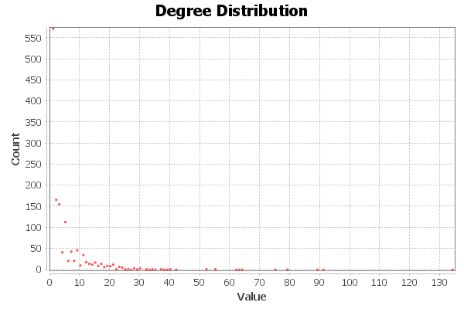
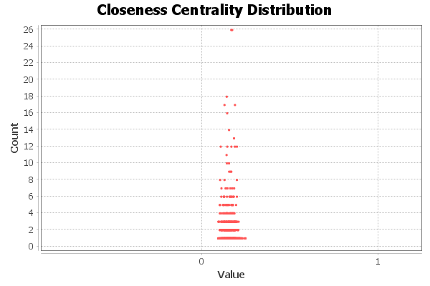
Laura Rodríguez Navas

Medida | Valor
Número de nodos N | 1419
Número de enlaces L | 3926
Número máximo de enlaces Lmax | 1006071
Densidad del grafo L/Lmax | 0.004
Grado medio <k> | 5,533
Diámetro dmax | 15
Distancia media d | 6,783
Coeficiente medio de clustering <C> | 0.819
Número de componentes conexas | 1
Número de nodos componente gigante | 1419
Número de aristas componente gigante | 3926

